Додаток №1
Додаток №1 до Запиту_2940SP
Фірмовий бланк
Форма цінової пропозиції
(Назва Учасника), надає свою пропозицію щодо участі у закупівлі Кріплення для облаштування офісної техніки
Відомості про підприємство |  |  | Повне найменування учасника – суб’єкта господарювання
 |  |  | Ідентифікаційний код за ЄДРПОУ або реєстраційний номер облікової картки платника податків
 |  |  | Реквізити (адреса - юридична та фактична, телефон, факс, телефон для контактів, e-mail, розрахунковий рахунок)
Відомості про особу (осіб), які уповноважені представляти інтереси Учасника |  |  | (Прізвище, ім’я, по батькові, посада, контактний телефон)
Додаткова інформація: Допускаються будь-які аналоги з технічними та функціональними характеристиками не гірше наведених. 1. Учасник повинен надати: фото товару, вказати - торгову марку, виробника, артикул, детально зазначати технічні характеристики товару. 2. Вартість пропозиції Учасника включає зберігання цілісності, доставку, розвантаження, занесення в приміщення за адресою: м. Київ, вул. Ділова, 3. 3. Товар має бути належно упакований. Тара повинна забезпечувати повну цілісність упакувань Товару при транспортуванні. 4. У разі виявлення неякісного товару або такого, що не відповідає умовам договору, учасник-переможець зобов’язаний замінити неякісний товар протягом 5 робочих днів з моменту виявлення неякісного товару на якісний без будь-якої додаткової оплати з боку замовника.
№ з/п | Найменування товарів | Технічні характеристики та опис | Кіл-ть, шт | Найменування товарів Технічні характеристики та опис | Ціна, за одиницю, (з урахуванням всіх податків і зборів) * | Вартість, грн., (з урахуванням всіх податків і зборів) * | Термін поставки товару з дати підписання договору (календарних днів) | Умови оплати (прописати у % передплата / післяплата)
 | Запит** |  |  | Пропозиція (вказати модель, торгову марку, виробника, параметри та характеристики продукції, фото обов'язково) |  |  | Пропозиція | Пропозиція
1 | Настінне кріплення | 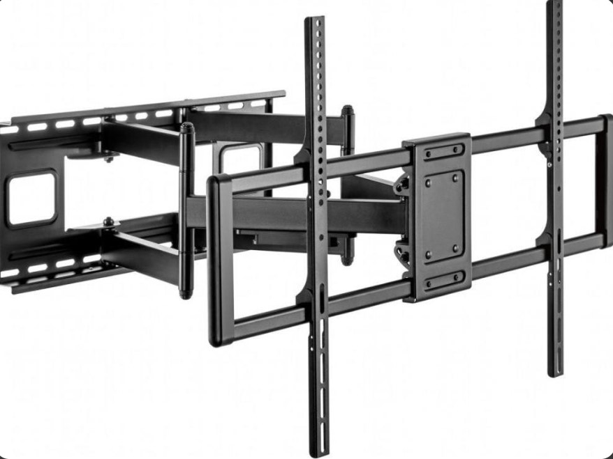 Призначення: для телевізора Тип: поворотно-похилий Підтримувана діагональ: 85" VESA: 600 x 400 Максимальне навантаження: не менше 60 кг Нахил: +5°~-15°, Поворот: не менше +30°~-30°, Особливості: система прокладки кабелів, Кріплення в комплекті: Є | 2 |  |  | 0.00
2 | Настінне кріплення поворотне | 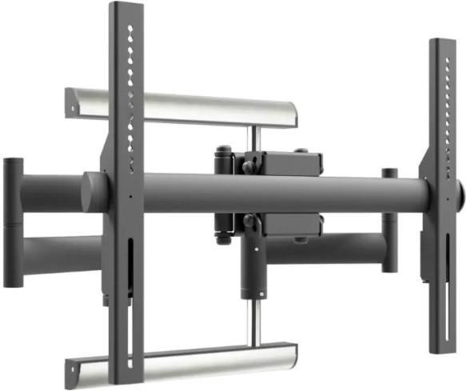 Тип: Настінне кріплення ; Призначення: для ТБ Максимальне навантаження стільниці/кріплення, кг: не менш 50 Тип конструкції: похила, поворотна, виносна VESA: 600x400 Підтримувана діагональ: 85" Особливості: Кут повороту, град: 120° Кріплення в комплекті: Є | 1 |  |  | 0.00
3 | Настільне кріплення поворотне | 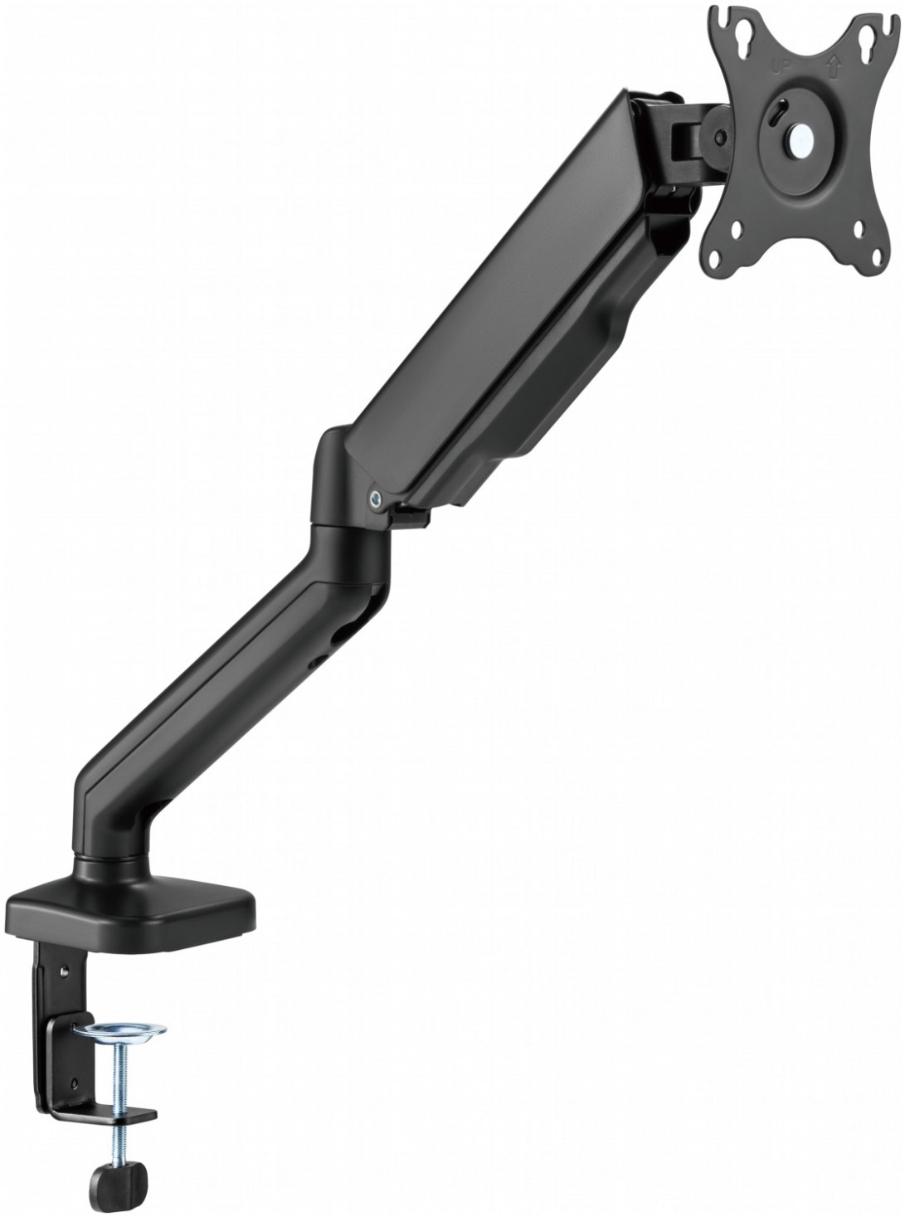 Призначення: для монітора Тип: поворотно-похилий Мінімальна підтримувана діагональ: 17" Максимальна підтримувана діагональ: 32" VESA: 100 x 100, Нахил: +90°~-90°, Поворот: +90°~-90° Обертання: +180° ~ -180° | 14 |  |  | 0.00
4 | Підставка до ноутбука | 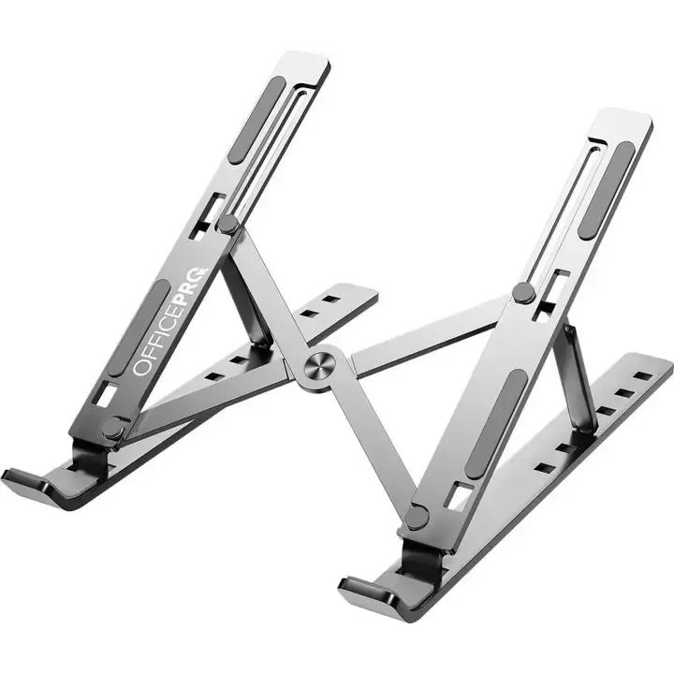 Тип: Підставка для ноутбука Максимальна діагональ ноутбука: ноутбуки до 15,6" Матеріал: метал Тип охолодження: Пасивне Регулювання висоти підставки. Ніжки для утримання ноутбука на підставці. Можливість компактного складання для зберігання та транспортування | 10 |  |  | 0.00
Всього вартість пропозиції, грн* |  |  |  |  | 0.00
* Товариство Червоного Хреста України є громадською неприбутковою організацією і просить надати максимальні знижки на послуги/роботи, вказані у ціновій пропозиції.
** Закупівля здійснюється окремими позиціями/лотами.
Пропозицію надати у форматі .pdf та у форматі Exel
Примітка: вартість одиниці продукції та загальну вартість пропозиції потрібно заповнювати у гривнях, зазначаючи цифрове значення, яке має не більше двох знаків після коми.
Ми погоджуємось, що всі витрати, пов’язані з доставкою товару, завантажувально-розвантажувальними роботами, здійснюються за рахунок Постачальника за адресою: м. Київ, вул Ділова, 3.
Ми ознайомлені та погоджуємося з Умовами типового Договору ТЧХУ (Додаток №2 до Запиту).
Ми погоджуємося з умовами, що Замовник має право розділити дану закупівлю між декількома постачальниками за умови наявності більш вигідних умов на різні позиції.
Ми погоджуємося з умовами, що Ви можете відхилити нашу чи всі надані пропозиції, та розуміємо, що Ви не обмежені у прийнятті будь-якої іншої пропозиції з більш вигідними для Вас умовами.
Ми погоджуємось зафіксувати цінову пропозицію протягом 90 календарних днів з дати подачі тендерної документації.
Подаючи свою пропозицію ми підтверджуємо повну комплектацію та відповідність умовам зазначеним в Запиті.
Учасники повинні надсилати цінові пропозиції з підписом і печаткою (за наявності).

Керівник організації/ФОП:____________________________ ( ____________________)
МП підпис ПІБ

